HULFT送信_バッチ確認
HULFT送信_バッチ確認 ※HULFTコメント | TUG_支払_支払明細

ジョブネット実行→ 終了コード"0"で終了
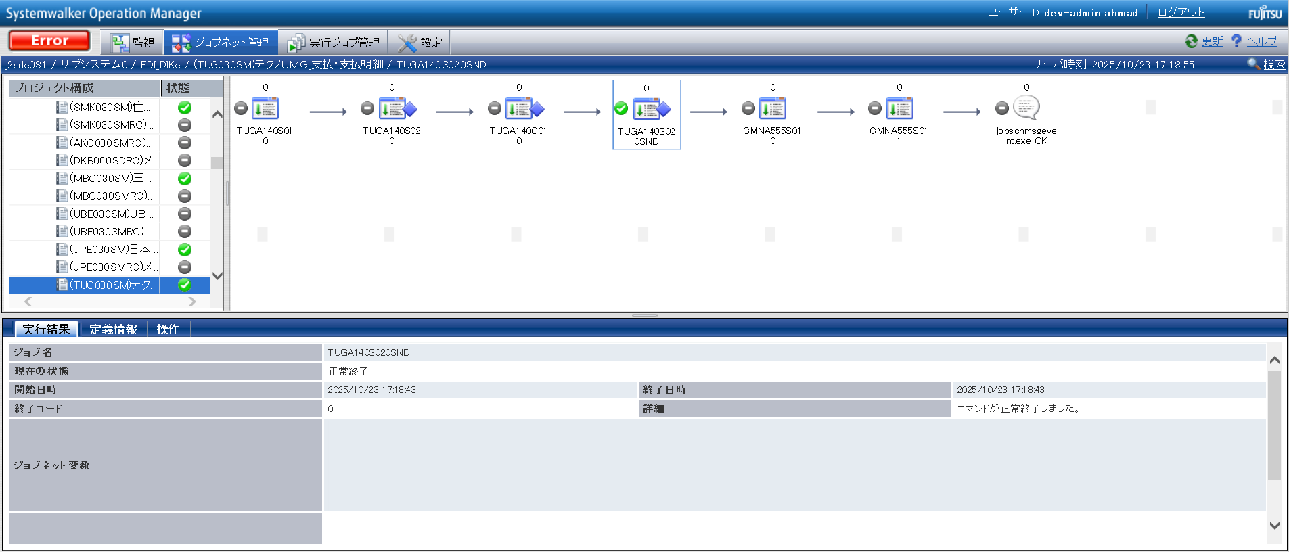

ログを確認

END

